Caracteristicas
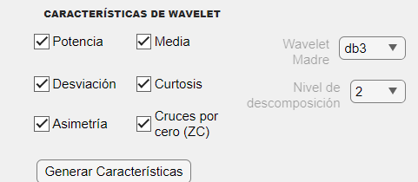
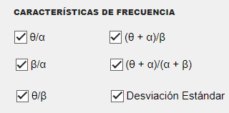
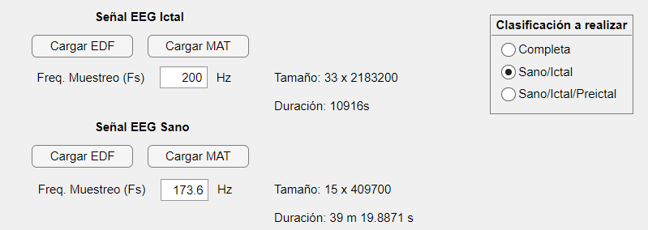
 | Hora de inicio | Hora finalización | Duración
Tiempo continuo | 14:54:00 | 15:33:07 | 0:39:07
Wavelet | 15:35:00 | 15:35:32 | 0:00:32
θ/α | 17:10:25 | 23:56:52 | 6:46:27

